运单管理
这两个是否可以合并处理？

序号 | 日期 | 原单号 | 转单号 | 目的地 | 渠道 | 件数 | 重量 | 价格 | 运费 | 当前状态 | 备注

 |  |  |  | 状态：已提货，暂扣，已上网，已提取，在途中，派送中，已签收
 |  |  |  | 异常件：状态超过三天无更新

状态关键字
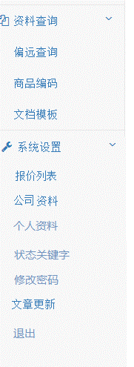

已提货 | 上传后默认状态
暂扣 | 手动
已上网 | 准备就绪;快件信息已收到;托运资讯发送给FedEx
已提取 | 取件扫描;快件已从发件人处提取;已取件;貨件抵達轉運站
在途中 | 起运地扫描;安排下一站的转运;已离开发件地;原產地發貨
派送中 | 外出递送;快件正在派送中;派送途中;貨件將被帶出遞送
已签收 | 已递送;已派送并签收;已送达;貨件完成送達

 | 分号分隔关键字

 | TNT单号：GD110844636WW，在快递100可以查，但我们网站查不了。
 | http://m.kuaidi100.com/result.jsp?nu=GD110844636WW

